Sheet1
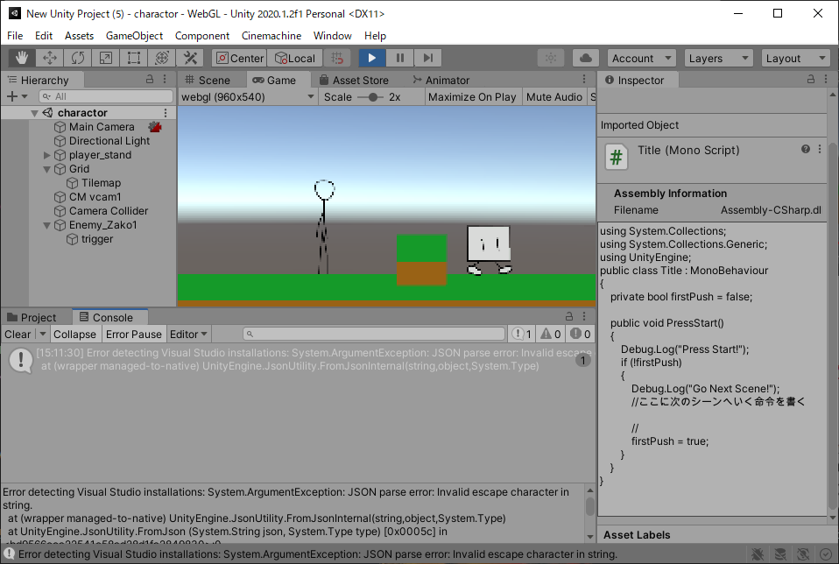
課題内容：勤務先使用環境学習
 | 9：00～12：00 | Unityでプログラミングをやってみよう【C#基本】(プログラミング作成・動作理解)
 | 12：00～13：00 | 昼食
 | 13：00～15：00 | Unityでプログラミングをやってみよう【C#基本】(プログラミング作成・動作理解)
 | 15：00～17：30 | ゲーム開発ができるようになる基礎知識まとめ(資料まとめ)
 | 17：30～18：00 | 本日のまとめ／明日の課題準備

 | 1．Unityでプログラミングをやってみよう【C#基本】
 | https://dkrevel.com/makegame-beginner/program-beginner/

 | 上記URL内容を確認しながらプログラムの作成を行いました。

 | Unityでプログラミングをやってみよう【C#基本】

 | 敵・移動編

 | マリオのクリボーみたいな敵を作ってみよう・その３

 | 1. 衝突するとプレイヤーはやられる
 | 2. ふんづけるとプレイヤーがちょっと跳ねて敵はやられる
 | 3. 画面内に入ると動き出す
 | 4. 動いている間はひたすら一定方向に動く
 | 5. 壁に当たると反対側へ動く

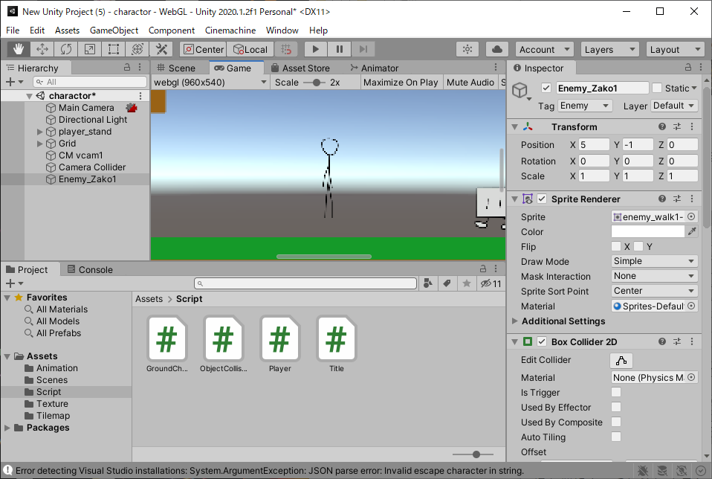

 | using System.Collections;
 | using System.Collections.Generic;
 | using UnityEngine;

 | public class Enemy_Zako1 : MonoBehaviour
 | {
 | private SpriteRenderer sr = null;
 | void Start()
 | {
 | sr = GetComponent<SpriteRenderer>();
 | }

 | void Update()
 | {
 | if (sr.isVisible)
 | {
 | Debug.Log("画面に見えている");
 | }
 | }
 | }

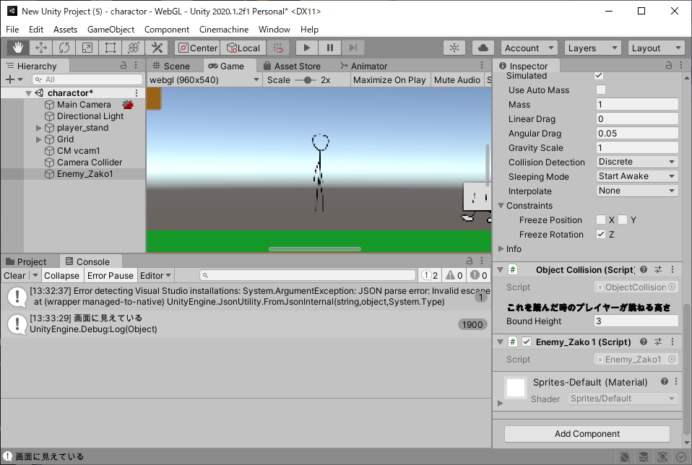

 | using System.Collections;
 | using System.Collections.Generic;
 | using UnityEngine;

 | public class Enemy_Zako1 : MonoBehaviour
 | {
 | [Header("画面外でも行動する")] public bool nonVisibleAct;

 | private SpriteRenderer sr = null;

 | void Start()
 | {
 | sr = GetComponent<SpriteRenderer>();
 | }

 | void Update()
 | {
 | if (sr.isVisible || nonVisibleAct)
 | {
 | //行動する
 | }
 | }
 | }

 | using System.Collections;
 | using System.Collections.Generic;
 | using UnityEngine;

 | public class Enemy_Zako1 : MonoBehaviour
 | {
 | #region//インスペクターで設定する
 | [Header("移動速度")]public float speed;
 | [Header("重力")]public float gravity;
 | [Header("画面外でも行動する")] public bool nonVisibleAct;
 | #endregion

 | #region//プライベート変数
 | private Rigidbody2D rb = null;
 | private SpriteRenderer sr = null;
 | private bool rightTleftF = false;
 | #endregion

 | // Start is called before the first frame update
 | void Start()
 | {
 | rb = GetComponent<Rigidbody2D>();
 | sr = GetComponent<SpriteRenderer>();
 | }

 | void FixedUpdate()
 | {
 | if (sr.isVisible || nonVisibleAct)
 | {
 | int xVector = -1;
 | if (rightTleftF)
 | {
 | xVector = 1;
 | transform.localScale = new Vector3(-1, 1, 1);
 | }
 | else
 | {
 | transform.localScale = new Vector3(1, 1, 1);
 | }
 | rb.velocity = new Vector2(xVector * speed, -gravity);
 | }
 | else
 | {
 | rb.Sleep();
 | }
 | }
 | }

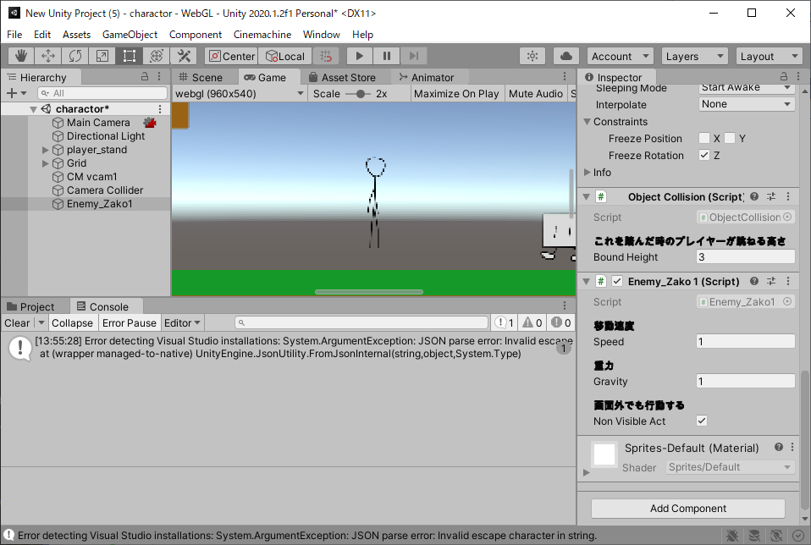

 | 敵にアニメーションをつけよう

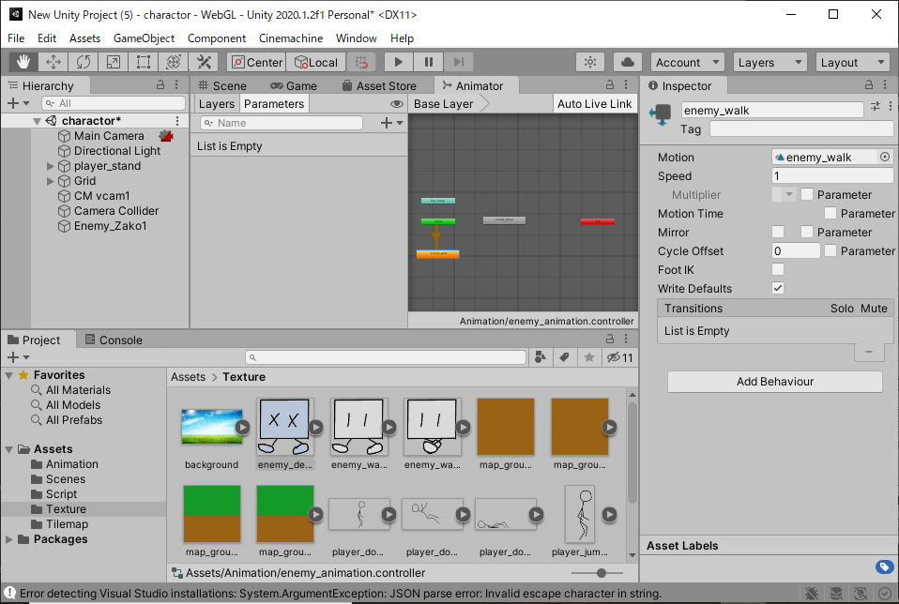

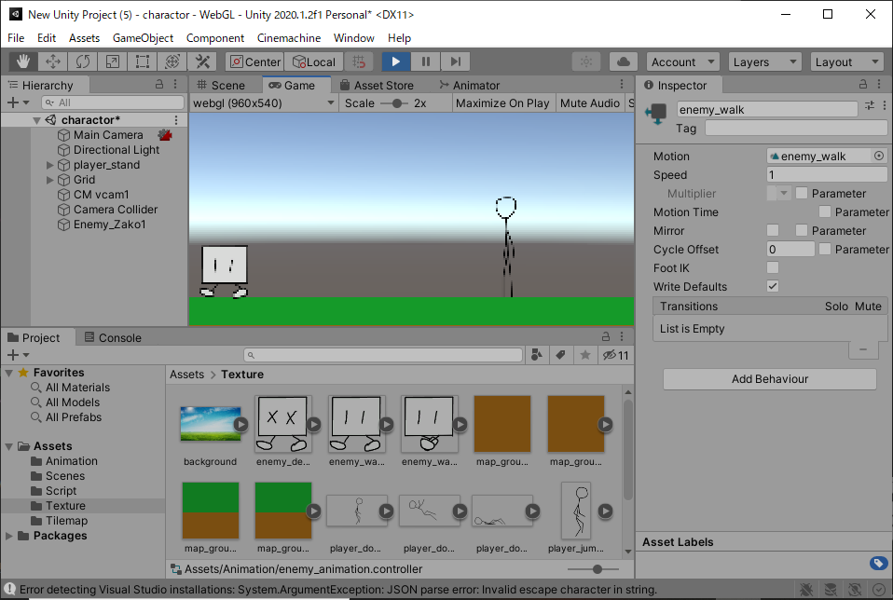

 | using System.Collections;
 | using System.Collections.Generic;
 | using UnityEngine;

 | public class Enemy_Zako1 : MonoBehaviour
 | {
 | #region//インスペクターで設定する
 | [Header("移動速度")]public float speed;
 | [Header("重力")]public float gravity;
 | [Header("画面外でも行動する")] public bool nonVisibleAct;
 | #endregion

 | #region//プライベート変数
 | private Rigidbody2D rb = null;
 | private SpriteRenderer sr = null;
 | private Animator anim = null;
 | private ObjectCollision oc = null; //New !
 | private BoxCollider2D col = null; //New !
 | private bool rightTleftF = false;
 | private bool isDead = false; //New !
 | #endregion

 | // Start is called before the first frame update
 | void Start()
 | {
 | rb = GetComponent<Rigidbody2D>();
 | sr = GetComponent<SpriteRenderer>();
 | anim = GetComponent<Animator>();
 | oc = GetComponent<ObjectCollision>(); //New !
 | col = GetComponent<BoxCollider2D>(); //New !
 | }

 | void FixedUpdate()
 | {
 | if (!oc.playerStepOn) //New !
 | {
 | if (sr.isVisible || nonVisibleAct)
 | {
 | int xVector = -1;
 | if (rightTleftF)
 | {
 | xVector = 1;
 | transform.localScale = new Vector3(-1, 1, 1);
 | }
 | else
 | {
 | transform.localScale = new Vector3(1, 1, 1);
 | }
 | rb.velocity = new Vector2(xVector * speed, -gravity);
 | }
 | else
 | {
 | rb.Sleep();
 | }
 | }
 | else //New !
 | {
 | if (!isDead)
 | {
 | anim.Play("dead");
 | rb.velocity = new Vector2(0, -gravity);
 | isDead = true;
 | col.enabled = false;
 | }
 | }
 | }
 | }

 | using System.Collections;
 | using System.Collections.Generic;
 | using UnityEngine;
 | public class Enemy_Zako1 : MonoBehaviour
 | {
 | #region//インスペクターで設定する
 | [Header("移動速度")] public float speed;
 | [Header("重力")] public float gravity;
 | [Header("画面外でも行動する")] public bool nonVisibleAct;
 | #endregion

 | #region//プライベート変数
 | private Rigidbody2D rb = null;
 | private SpriteRenderer sr = null;
 | private Animator anim = null;
 | private ObjectCollision oc = null;
 | private BoxCollider2D col = null;
 | private bool rightTleftF = false;
 | private bool isDead = false;
 | #endregion

 | // Start is called before the first frame update
 | void Start()
 | {
 | rb = GetComponent<Rigidbody2D>();
 | sr = GetComponent<SpriteRenderer>();
 | anim = GetComponent<Animator>();
 | oc = GetComponent<ObjectCollision>();
 | col = GetComponent<BoxCollider2D>();
 | }

 | void FixedUpdate()
 | {
 | if (!oc.playerStepOn)
 | {
 | if (sr.isVisible || nonVisibleAct)
 | {
 | int xVector = -1;
 | if (rightTleftF)
 | {
 | xVector = 1;
 | transform.localScale = new Vector3(-1, 1, 1);
 | }
 | else
 | {
 | transform.localScale = new Vector3(1, 1, 1);
 | }
 | rb.velocity = new Vector2(xVector * speed, -gravity);
 | else
 | {
 | rb.Sleep();
 | }
 | }
 | else
 | {
 | if (!isDead)
 | {
 | anim.Play("dead");
 | rb.velocity = new Vector2(0, -gravity);
 | isDead = true;
 | col.enabled = false;
 | Destroy(gameObject,3f);
 | }
 | else
 | {
 | transform.Rotate(new Vector3(0, 0, 5));
 | }
 | }
 | }
 | }

